적격심의(을)
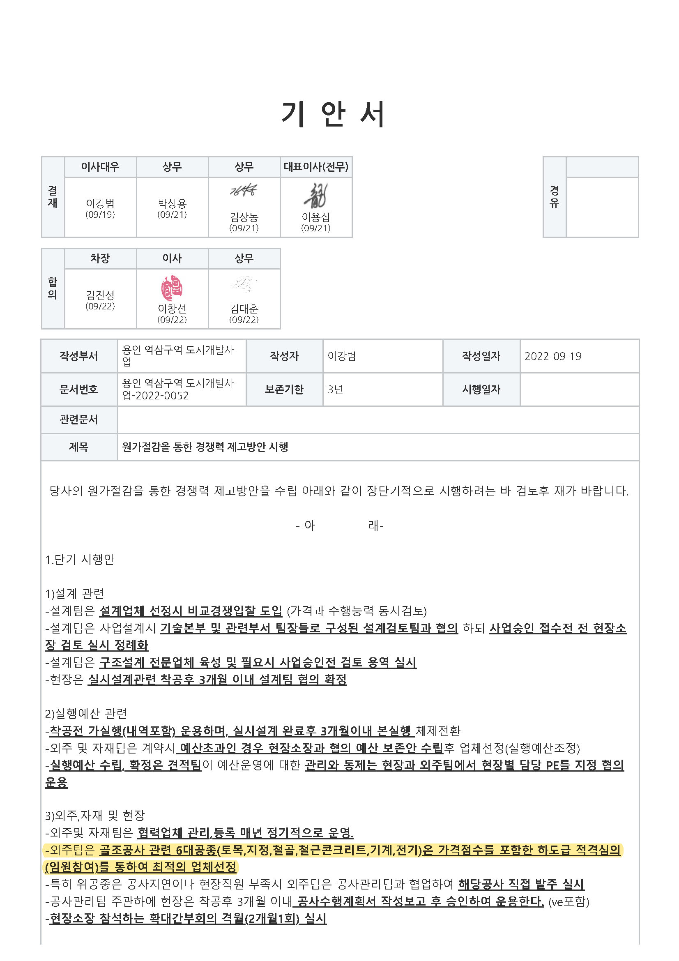
하도급 적격심의서 (SAMPLE)
적격성 평가
 |  |  |  |  |  |  |  |  | ※ 대상공종 : 토목, 파일, 철골, 철근콘크리트, 기계, 전기
현장명 | 송학둥지 아파트 주택재건축정비사업
공종명 | 철근콘크리트공사
도급금액 | -
(가)실행금액 | 5,638,000,000 |  | (가)실행 편성 전으로 최저가 금액 적용

상호 |  | ㈜대성건설산업 | ㈜보극이앤씨 | (유)청강건설 | 유청건설㈜ | ㈜서창건설 | ㈜대선산업개발 | ㈜신안건설산업개발 | 레오개발㈜
입찰금액 |  | 5,638,000,000 | 6,076,000,000 | 6,192,000,000 | 6,240,000,000 | 6,248,000,000 | 6,398,835,860 | 6,932,000,000 | 8,210,469,940
사업자등록번호 |  | 410-81-15000 | 6058138218 | 4018130628 | 1308615716 | 4098189176 | 4098183115 | 2338104395 | 2148728312
대표자 |  | 이서길 | 이승민 | 김문수 | 박용진 | 양기석 | 최영호 | 김상현 | 양봉준
전화번호 |  | 062-676-2077 | 053-751-9202 | 063-244-9893 | 032-327-9572 | 031-366-1067 | 062-228-3371 | 032-568-6468 | 02-598-4570
면허/시공능력평가액 |  | 철근콘크리트공사 : 49,677 | 철근콘크리트공사 : 15,485 | 철근콘크리트공사 : 43,615 | 철근콘크리트공사 : 25,895 | 철근콘크리트공사 : 28,350 | 철근콘크리트공사 : 28,350 | 철근콘크리트공사 : 29,183 | 철근콘크리트공사 : 29,183
(단위 : 백만원) |  | 시설물유지관리 : 5,300 | 비계구조물해체공사 : 3,394 | 비계구조물해체공사 : 2,875 | 비계구조물해체공사 : 2,157 | 비계구조물해체공사 : 4,448 | 비계구조물해체공사 : 4,448 | 비계구조물해체공사 : 4,314 | 비계구조물해체공사 : 4,314
시공능력평가액순위 |  | 86위 | 287위 | 104위 | 190위 | 173위 | 57위 | 168위 | 30위
매출액(직전년도) |  | 59,177 | 17,606 | 35,542 | 27,904 | 35,873 | 79,155 | 29,297 | 114,885
(단위 : 백만원)
신용등급 /현금흐름 | NICE | BB0 / CF3 | BB- / CF3 | B+ / CF4 | BBB- / CF3 | BB- / CF3 | BB- / CF4 | BB- / CF4 | BB0 / CF4
 | E-CRED | BBB- / B | BB / B | BB / C+ | BB+ / B | BB / B | BB- / C- | BB- / B | BB / D
당 사 시 공 실 적 |  |  | 정선고한(2,800백만원) |  |  | 화성새마을(3,388백만원) | 청주1공구(9,000백만원)
 |  |  | 방화동(6,485백만원)

타 사 시 공 실 적 (최근 5년 이내) |  | 제일건설(12,084백만) |  |  | 동문건설(8,350백만원) | 대창기업(7,205백만) |  | 동원건설산업(6,867백만원) | 현대산업개발(38,557백만원)
 |  | 서희건설(11,862백만) |  |  |  | 씨제이대한통운(6,006백만) |  |  | 현대산업개발(12,747백만원)
 |  |  |  |  |  |  |  |  | 한화건설(16,445백만원)

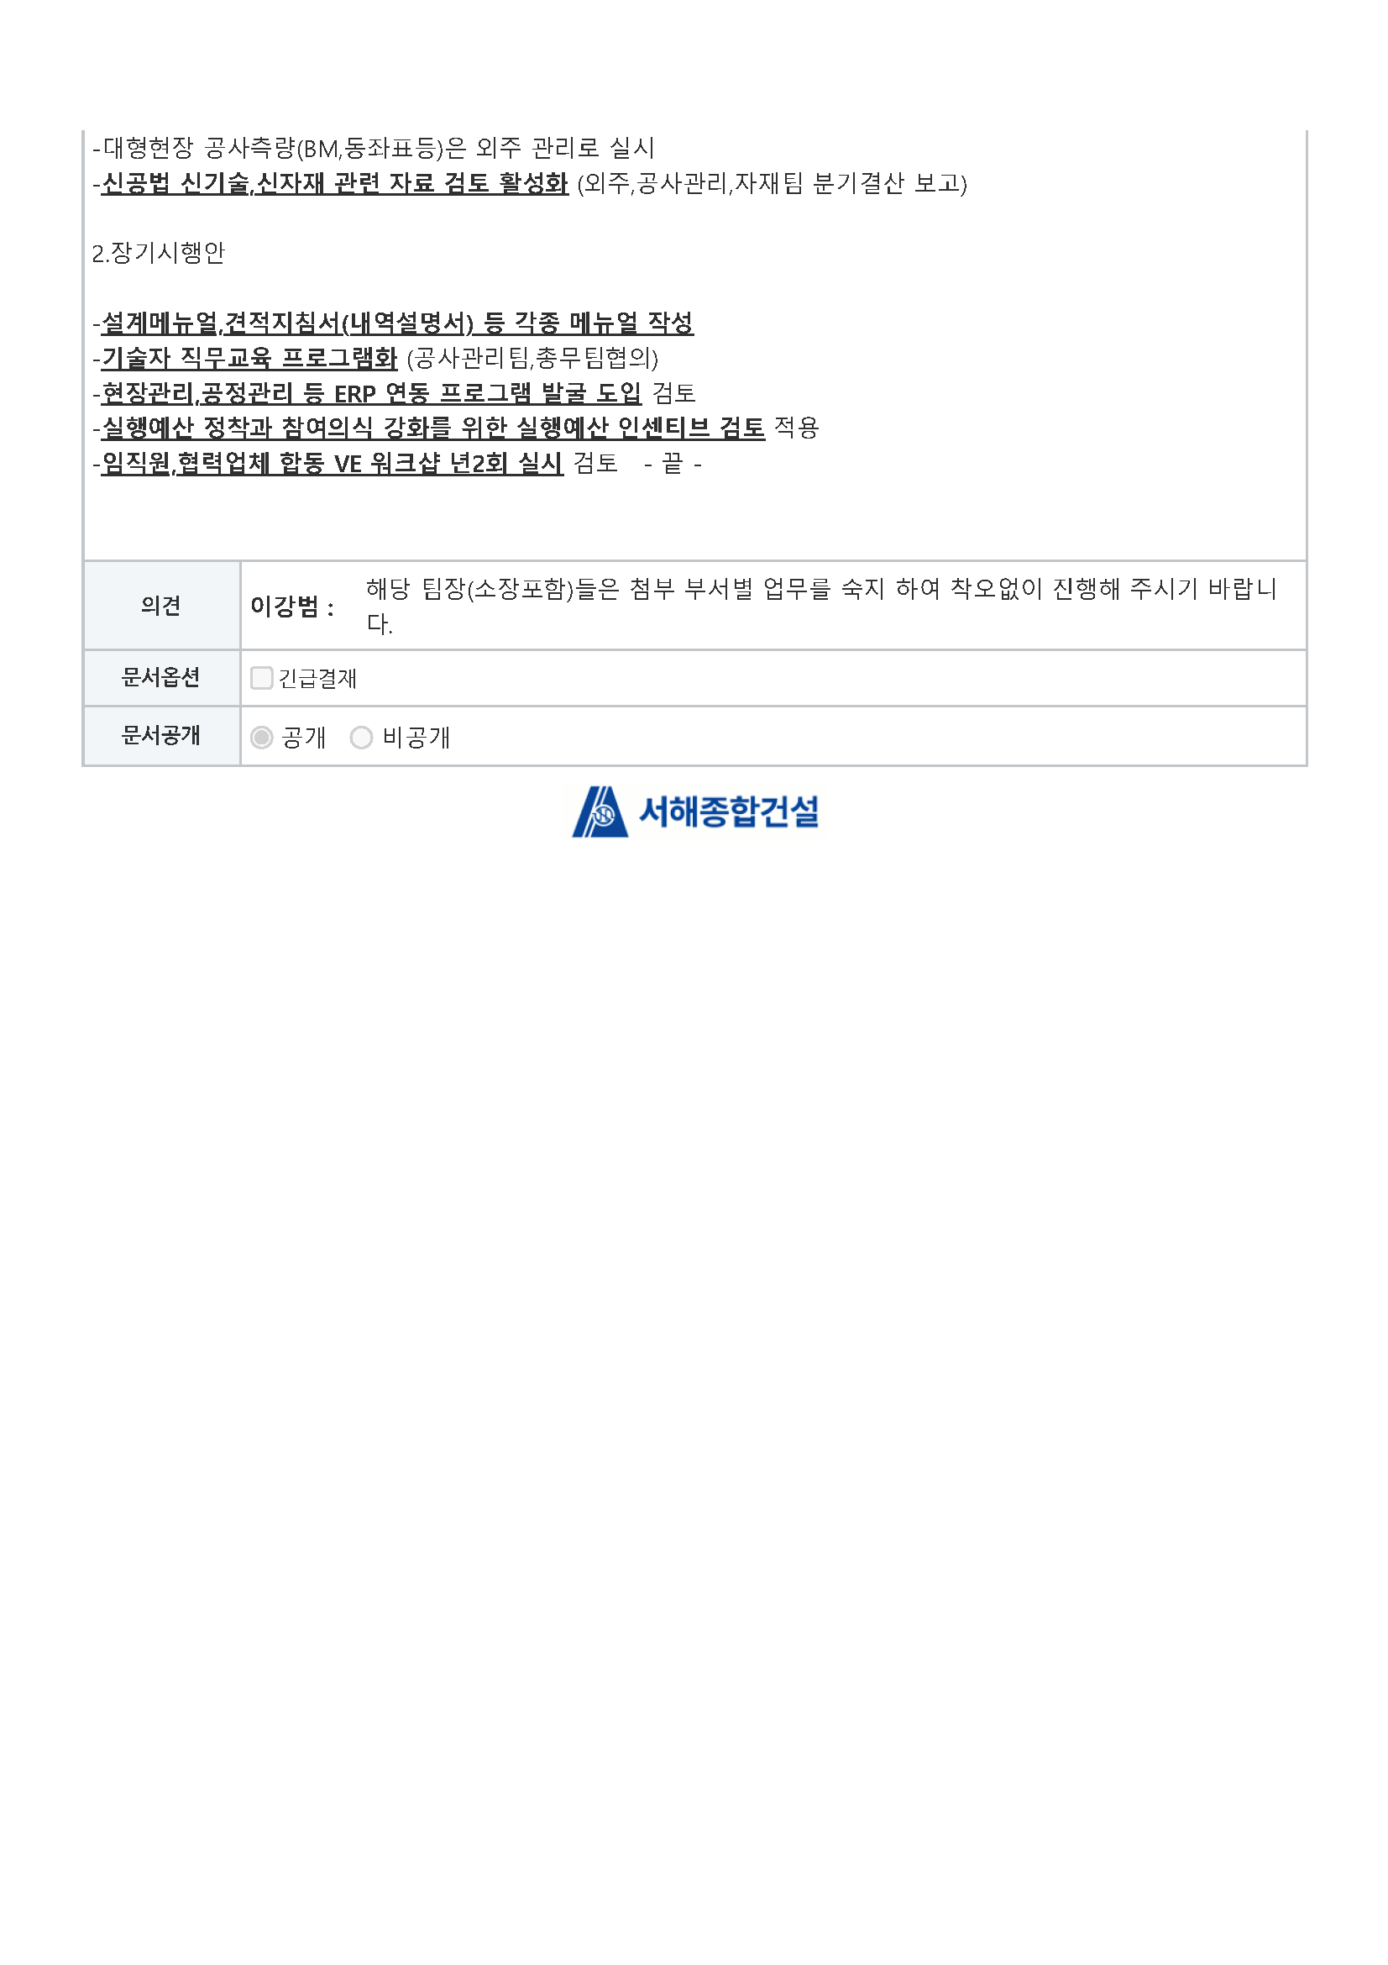
가격점수(35) |  | 35 | 27 | 20 | 20 | 20 | 20 | 20 | 20
신용평가등급(20) |  | 13 | 13 | 9 | 15 | 13 | 11 | 11 | 11
업체평가(10) |  | 5 | 5 | 5 | 5 | 5 | 5 | 5 | 5
시공능력평가(10) |  | 10 | 10 | 10 | 10 | 10 | 10 | 10 | 10
공사실적(15) |  | 15 | 15 | 10 | 5 | 15 | 15 | 5 | 15
적격성평가(90) |  | 78 | 70 | 54 | 55 | 63 | 61 | 51 | 61

